Лист2
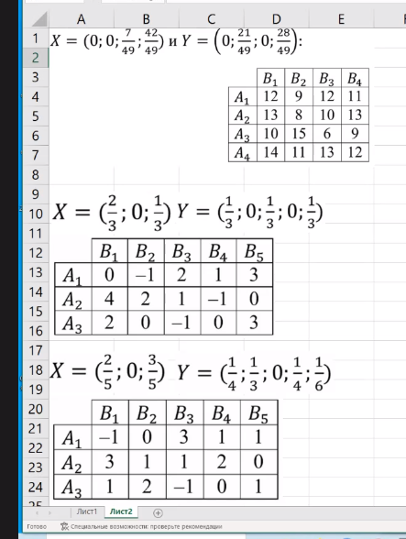
 |  | 0 | 0.42857142857 | 0 | 0.57142857143
 |  | B1 | B2 | B3 | B4
0 | A1 | 12 | 9 | 12 | 11 | 10.142857143 |  | F(X, Y) | 11.571428571
0 | A2 | 13 | 8 | 10 | 13 | 10.857142857
0.14285714286 | A3 | 10 | 15 | 6 | 9 | 11.571428571
0.85714285714 | A4 | 14 | 11 | 13 | 12 | 11.571428571
 |  | 13.428571429 | 11.571428571 | 12 | 11.571428571

 |  | 0.33333333333 | 0 | 0.33333333333 | 0 | 0.33333333333
 |  | B1 | B2 | B3 | B4 | B5
0.66666666667 | A1 | 0 | -1 | 2 | 1 | 3 | 1.6666666667 |  | F(X, Y) | 1.5555555556
0 | A2 | 4 | 2 | 1 | -1 | 0 | 1.6666666667
0.33333333333 | A3 | 2 | 0 | -1 | 0 | 3 | 1.3333333333

 |  | 0.66666666667 | -0.66666666667 | 1 | 0.66666666667 | 3

 |  | 0.25 | 0.33 | 0.00 | 0.25 | 0.17
 |  | B1 | B2 | B3 | B4 | B5
0.4 | A1 | -1 | 0 | 3 | 1 | 1 | 1 |  | F(X, Y)
0 | A2 | 3 | 1 | 1 | 2 | 0 | 1.3333333333
0.6 | A3 | 0 | 2 | -1 | 0 | 1 | 0

 |  | -0.4 | 1.2 | 0.6 | 0.4 | 1

Лист4
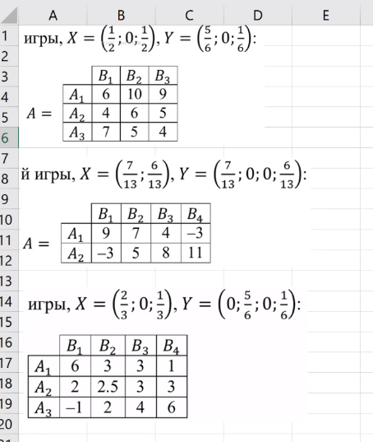

 |  |  | 0.8333 | 0.0000 | 0.1667
 |  |  | B1 | B2 | B3 |  |  | 6.5 | <= |  |  | <= | 6.5
F(A1, Y) | 0.5 | A1 | 6 | 10 | 9 | 6.5 |  | 4.1666666667 | <= | F(X, Y) | 6.5 | <= | 7.5
F(A2, Y) | 0 | A2 | 4 | 6 | 5 | 4.1666666667 |  | 6.5 | <= |  |  | <= | 6.5
F(A3, Y) | 0.5 | A3 | 7 | 5 | 4 | 6.5
 |  |  | 6.5 | 7.5 | 6.5

 |  |  | 0.5385 | 0.0000 | 0.0000 | 0.4615 |  |  |  | 3.4615384615 | <= |  |  | <= | 3.4615384615
 |  |  | B1 | B2 | B3 | B4 |  |  |  | 3.4615384615 | <= |  |  | <= | 6.0769230769
F(A1, Y) | 0.53846153846 | A1 | 9 | 7 | 4 | -3 | 3.4615384615 |  |  |  |  | F(X, Y) | 3.4615384615 |  | 5.8461538462
F(A2, Y) | 0.46153846154 | A2 | -3 | 5 | 8 | 11 | 3.4615384615 |  |  |  |  |  |  |  | 3.4615384615
 |  |  | 3.4615384615 | 6.0769230769 | 5.8461538462 | 3.4615384615

 |  |  | 0.0000 | 0.8333 | 0.0000 | 0.1667 |  |  |  |  |  |  |  |  | 3.6666666667
 |  |  | B1 | B2 | B3 | B4 |  |  |  | 2.6666666667 | <= |  |  | <= | 2.6666666667
F(A1, Y) | 0.66666666667 | A1 | 6 | 3 | 3 | 1 | 2.6666666667 |  |  | 2.5833333333 | <= | F(X, Y) | 2.6666666667 | <= | 3.3333333333
F(A2, Y) | 0 | A2 | 2 | 2.5 | 3 | 3 | 2.5833333333 |  |  | 2.6666666667 | <= |  |  | <= | 2.6666666667
F(A3, Y) | 0.33333333333 | A3 | -1 | 2 | 4 | 6 | 2.6666666667
 |  |  | 3.6666666667 | 2.6666666667 | 3.3333333333 | 2.6666666667

